57 地方債残高（人口１人当たり）
57 地方債残高（人口１人当たり）

 | 時点 2024(R6)年度（毎年）
 | 単位 円 |  |  |  |  |  |  |  | 偏差値 |  | 35.0
順位 |  | 都道府県名 |  | 数 値 |  |  | 順位 | 都道府県名 |  | 数 値

 |  | 0 | 全 国 |  | 664,954 | 0.0 | 24 | 0 | 三 重 |  | 835,490 | 0
1 |  | 0 | 秋 田 |  | 1,345,232 | 0.0 | 25 | 0 | 宮 崎 |  | 811,633 | 0
2 |  | 0 | 島 根 |  | 1,332,657 | 0.0 | 26 | 0 | 長 野 |  | 796,110 | 0
3 |  | 0 | 高 知 |  | 1,323,667 | 0.0 | 27 | 0 | 静 岡 |  | 776,162 | 0
4 |  | 0 | 和歌山 |  | 1,206,722 | 0.0 | 28 | 0 | 京 都 |  | 776,013 | 0
5 |  | 0 | 石 川 |  | 1,126,153 | 0.0 | 29 | 0 | 兵 庫 |  | 766,086 | 0
6 |  | 0 | 北海道 |  | 1,120,528 | 0.0 | 30 | 0 | 滋 賀 |  | 752,323 | 0
7 |  | 0 | 山 梨 |  | 1,118,575 | 0.0 | 31 | 0 | 愛 媛 |  | 740,180 | 0
8 |  | 0 | 鳥 取 |  | 1,117,606 | 0.0 | 32 | 0 | 広 島 |  | 737,830 | 0
9 |  | 0 | 山 形 |  | 1,116,653 | 0.0 | 33 | 0 | 福 岡 |  | 730,056 | 0
10 |  | 0 | 徳 島 |  | 1,112,141 | 0.0 | 34 | 0 | 茨 城 |  | 721,306 | 0
11 |  | 0 | 新 潟 |  | 1,088,895 | 0.0 | 35 | 0 | 青 森 |  | 718,494 | 0
12 |  | 0 | 福 井 |  | 1,079,655 | 0.0 | 36 | 0 | 奈 良 |  | 700,556 | 0
13 |  | 0 | 岩 手 |  | 1,079,266 | 0.0 | 37 | 0 | 岡 山 |  | 671,785 | 0
14 |  | 0 | 富 山 |  | 1,071,462 | 0.0 | 38 | 0 | 群 馬 |  | 644,955 | 0
15 |  | 0 | 熊 本 |  | 983,827 | 0.0 | 39 | 0 | 宮 城 |  | 626,404 | 0
16 |  | 0 | 鹿児島 |  | 971,923 | 0.0 | 40 | 0 | 愛 知 |  | 601,853 | 0
17 |  | 0 | 長 崎 |  | 971,514 | 0.0 | 41 | 0 | 栃 木 |  | 589,607 | 0
18 |  | 0 | 大 分 |  | 969,341 | 0.0 | 42 | 0 | 大 阪 |  | 512,656 | 0
19 |  | 0 | 佐 賀 |  | 936,049 | 0.0 | 43 | 0 | 埼 玉 |  | 498,731 | 0
20 |  | 0 | 岐 阜 |  | 902,816 | 0.0 | 44 | ◎ | 千 葉 |  | 456,478 | 0
21 |  | 0 | 福 島 |  | 871,687 | 0.0 | 45 | 0 | 沖 縄 |  | 344,067 | 0
地方債残高 （人口１人当たり）
北海道 | 1,120,528
青 森 | 718,494
岩 手 | 1,079,266
宮 城 | 626,404
秋 田 | 1,345,232
山 形 | 1,116,653
福 島 | 871,687
茨 城 | 721,306
栃 木 | 589,607
群 馬 | 644,955
埼 玉 | 498,731
千 葉 | 456,478
東 京 | 244,573
神奈川 | 311,429
新 潟 | 1,088,895
富 山 | 1,071,462
石 川 | 1,126,153
福 井 | 1,079,655
山 梨 | 1,118,575
長 野 | 796,110
岐 阜 | 902,816
静 岡 | 776,162
愛 知 | 601,853
三 重 | 835,490
滋 賀 | 752,323
京 都 | 776,013
大 阪 | 512,656
兵 庫 | 766,086
奈 良 | 700,556
和歌山 | 1,206,722
鳥 取 | 1,117,606
島 根 | 1,332,657
岡 山 | 671,785
広 島 | 737,830
山 口 | 844,947
徳 島 | 1,112,141
香 川 | 846,241
愛 媛 | 740,180
高 知 | 1,323,667
福 岡 | 730,056
佐 賀 | 936,049
長 崎 | 971,514
熊 本 | 983,827
大 分 | 969,341
宮 崎 | 811,633
鹿児島 | 971,923
沖 縄 | 344,067
22 |  | 0 | 香 川 |  | 846,241 | 0.0 | 46 | 0 | 神奈川 |  | 311,429 | 0
23 |  | 0 | 山 口 |  | 844,947 | 0.0 | 47 | 0 | 東 京 |  | 244,573 | 0

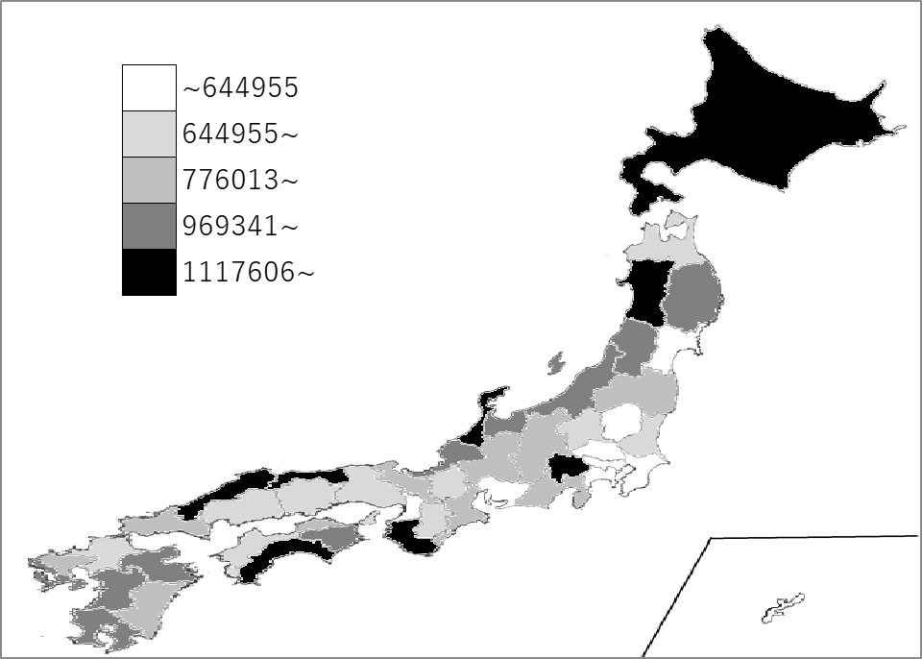
千葉県の推移
令和2年度 | 491175 | 44
令和3年度 | 490519 | 44
令和4年度 | 481186 | 44
令和5年度 | 470024 | 44
令和6年度 | 456478 | 44

《備 考》 ・資料出所 総務省「都道府県決算状況調」 ・算出方法 地方債残高÷人口

